Ajam ja mehhanismid
Hüdropidurisüsteemi arvutusmoodul piduriajami parameetrite määramiseks

Lahtrite tähistus:
 |  | arvutuse lähteparameeter
 |  | arvutatud parameeter

 | Algparameetrid

 |  | Jõud piduripedaalil F1 (vt skeem 1) | 200 | N | max 490N
 |  | Rattaraadius R | 0.3 | m
 |  | Auto mass | 1500 | kg

1 | Piduriajami arvutus

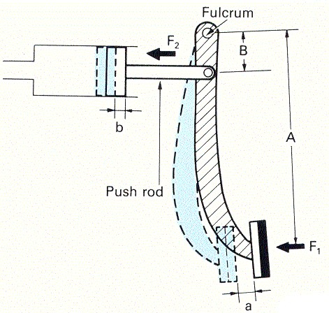
 | 1.1 | Piduripedaali ülekandearvu leidmine |  |  |  | Skeem 1 Piduripedaali geomeetrilised parameetrid
 |  | Piduripedaali pikkus A (vt skeem 1) | 300 | mm
 |  | Pedaali pöördtelje kaugus tõukepunktist B (vt skeem 1) | 70 | mm
 |  | Piduripedaali ülekandearv iped | 4.29
 |  | (näitab mitu korda suurendab pedaal jõudu tõukuril F2 (vt skeem 1) võrreldes vajutusjõuga F1)

 | 1.2 | Jõud piduripedaali tõukuril F2 | 857.14285714 | N

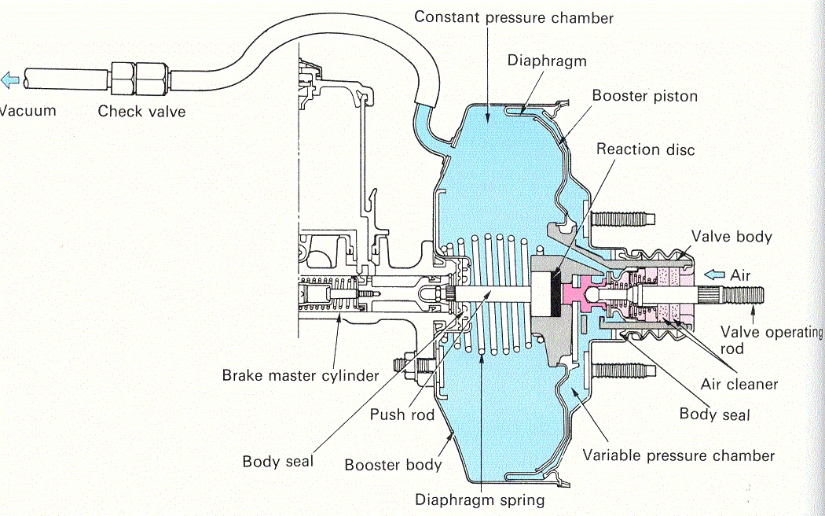
 | 1.2 | Piduri vaakumvõimendi võimendusjõu Fvõim leidmine |  |  |  | Skeem 2 Ühe membraaniga vaakumvõimendi geomeetrilised parameetrid
 |  | Membraankambri läbimõõt Dmem (vt skeem 2) | 0.25 | m
 |  | Mebraanide arv | 1
pmem
 |  | Rõhk membraani ees Pmem (rõhk sisselaske kollektoris) | 60000 | Pa
Dmem
 |  | Atmosfäärirõhk (max rõhk membraani taga) | 101325 | Pa
 |  | Suurim võimendusjõud Fvõim | 2029 | N
 |  | (näitab suurimat jõudu, mida võimendi lisab pedaalijõule)
 |  | Tegelik võimendusjõud Fvõimt | 828 | N
 |  | (arvestab v]imendi töö proportsionaalsusega)
 |  | Suurim jõud peasilindri kolvil (F2+Fvõim) | 1685 | N

Ftöösil
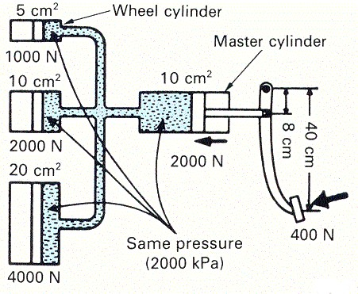
 | 1.3 | Esipiduri hüdroajami ülekandearvu leidmine |  |  |  | Skeem 3 Piduri hüdroajami parameetrid kolme erineva töösilindri läbimõõdu korral
 |  | Piduri peasilindri kolvi läbimõõt d | 25.4 | mm
 |  | Piduri peasilindri kolvi pindala | 507 | mm2
Fpeasil
 |  | Esipiduri pidurisadula kolvi (-de) läbimõõt D | 35 | mm
 |  | Esipiduri pidurisadula kolbide arv | 1
Ftöösil
 |  | Esipiduri kolbide summaarne pindala | 962 | mm2
 |  | Esipiduriajami ülekandearv | 1.90
 |  | (näitab mitu korda esipiduri hüdroajam suurendab jõudu töösilindri kolvil Ftöösil (vt skeem 3)
 |  | võrreldes peasilindri kolvile rakendatud jõuga Fpeasil)

 |  | Esipiduri kolbidele mõjuv summaarne jõud Fesip | 3200 | N
Ftöösil

 | 1.4 | Tagapiduri hüdroajami ülekandearvu leidmine
 |  | Piduri peasilindri kolvi läbimõõt d | 25.4 | mm
 |  | Piduri peasilindri kolvi pindala | 507 | mm2
 |  | Tagapiduri pidurisadula kolvi (-de) läbimõõt D | 15 | mm
 |  | Tagapiduri pidurisadula kolbide arv | 4
 |  | Tagapiduri kolbide summaarne pindala | 707 | mm2
 |  | Tagapiduriajami ülekandearv | 1.40
 |  | (näitab mitu korda tagapiduri hüdroajam suurendab jõudu töösilindri kolvil Ftöösil (vt skeem 3)
 |  | võrreldes peasilindri kolvile rakendatud jõuga Fpeasil)

 |  | Tagapiduri kolbidele mõjuv summaarne jõud Fesip | 2351 | N

 | Kõigi rataste töösilindrite kolbidele mõjuv survejõud |  | 11101 | N
 | Kogu piduriajami summaarne ülekandearv |  | 55.5

2 | Pidurimehhanismide arvutus

 | 2.1 | Esirataste pidurdusjõu arvutus
 |  | Esipiduriklotside ja ketta vaheline hõõrdetegur | 0.6
 |  | Hõõrdepindade arv (piduriklotside arv) | 2
 |  | Töösilindri kolbide arv ühe klotsi kohta | 1
 |  | Töösilindri kolvi pindala | 962 | mm2
 |  | Töösilindri kolbide summaarne pindala ühe klotsi kohta | 962 | mm2
 |  | Rõhk hüdroajamis | 3325621 | Pa
 |  | Survejõud piduriklotsile | 3200 | N
 |  | Summarne höördejõud klotside ja ketta vahel | 3840 | N
 |  | Esipiduri ketta läbimõõt | 320 | mm
 |  | Esipiduriketta hõõrderaadius | 142 | mm
 |  | Esipiduri pidurdusmoment | 546 | Nm
 |  | Pidurdusjõud esirattal | 1821 | N
 |  | Esirataste summaarne pidurdusjõud | 3642 | N
 |  | Esirataste pidurdusjõu osakaal | 59 | %

 | 2.2 | Tagarataste pidurdusjõu arvutus
 |  | Tagapiduriklotside ja ketta vaheline hõõrdetegur | 0.6
 |  | Hõõrdepindade arv (piduriklotside arv) | 2
 |  | Töösilindri kolbide arv ühe klotsi kohta | 4
 |  | Töösilindri kolvi pindala | 177 | mm2
 |  | Töösilindri kolbide summaarne pindala ühe klotsi kohta | 707 | mm2
 |  | Rõhk hüdroajamis | 3325621 | Pa
 |  | Survejõud piduriklotsile | 2351 | N
 |  | Summarne höördejõud klotside ja ketta vahel | 2821 | N
 |  | Tagapiduri ketta läbimõõt | 280 | mm
 |  | Tagapiduriketta hõõrderaadius | 135 | mm
 |  | Tagapiduri pidurdusmoment | 381 | Nm
 |  | Pidurdusjõud tagarattal | 1269 | N
 |  | Tagarataste summaarne pidurdusjõud | 2539 | N
 |  | Tagarataste pidurdusjõu osakaal | 41 | %

 | Kõigi rataste summaarne pidurdusjõud |  | 6181 | N
 | Auto võimalik aeglustus ilma koormuse ümberjaotuseta |  | 4.1 | m/s2

Pidurite balanss
Pidurite balansi arvutused
 |  |  |  | Lahtrite tähistus:
 |  |  |  |  | arvutuse lähteparameeter
Lähteparameetrid: |  |  |  |  | arvutatud parameeter
 |  |  |  |  |  |  | aeglustus | -5.0 | m/s2 | pidurdamisel negatiivne väärtus
 | auto mass (ma) | 1500 | kg |  |  |  | külgkiirendus | 0.0 | m/s2 | positiivne vasakpöörde korral
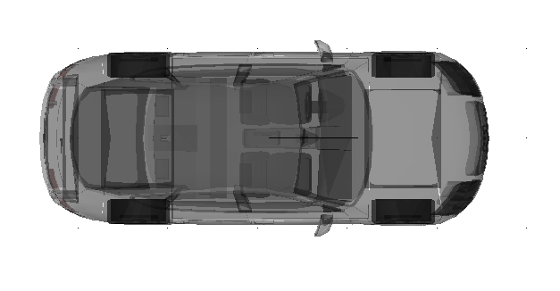
 | auto raskusjõud (Fz) | 14715 | N
 | teljevahe (L) | 2.5 | m
 | raskuskeskme kaugus esiteljest (l1) | 1.250 | m
 | raskuskeskme kaugus tagateljest (l2) | 1.250 | m
 | raskuskeskme kõrgus teepinnast (hrk) | 0.500 | m
 | rööbe | 1.600 | m
 | raskuskeskme kaugus vasaku ratta veerepinna tsentrist (l3) | 0.800 | m |  |  | pidurdusjõud, N |  |  |  |  | pidurdusjõud, N | esitelje pidurdusjõud, N
 | raskuskeskme kaugus parema ratta veerepinna tsentrist (l4) | 0.800 | m |  |  | 2257 |  |  |  |  | 2257 | 4515
 | pikikiirendus kiirendamisel (aj) | -5.0 | m/s2 |  |  | osakaal, % |  |  |  |  | osakaal, % | esitelje osakaal, %
 | külgkiirendus liikumisel kurvis (ay) | 0.0 | m/s2 |  |  | 30 |  |  |  |  | 30 | 60

Staatiline olukord (auto seisab paigal)

 | Auto esiteljele langev koormus (Z1+Z2) | 7358 | N
 | Auto esiteljele langeva koormuse osakaal | 50 | %
 | Auto tagateljele langev koormus (Z3+Z4) | 7358 | N
 | Auto tagateljele langeva koormuse osakaal | 50 | %
 | Auto vasakpoolsele esirattale langev koormus (Z1) | 3679 | N
 | Auto parempoolsele esirattale langev koormus (Z2) | 3679 | N
 | Auto vasakpoolsele tagarattale langev koormus (Z3) | 3679 | N
 | Auto parempoolsele tagarattale langev koormus (Z4) | 3679 | N
 | Kontroll kogu auto toereaktsioonide summa peab võrduma auto raskusjõuga Fz | 14715 | N
 |  |  |  |  |  | pidurdusjõud, N |  |  |  |  | pidurdusjõud, N | tagatelje pidurdusjõud, N
 |  |  |  |  |  | 1493 |  |  |  |  | 1493 | 2985
Dünaamiline olukord (auto liigub pikikiirendusega pidurdades kurvis) |  |  |  |  |  | osakaal, % |  |  |  |  | osakaal, % | tagatelje osakaal, %
 |  |  |  |  |  | 20 |  |  |  |  | 20 | 40
 | raskuskeskme kõrgus (hrk) | 0.500 | m
 | külgkiirendus kurvis (ay) | 0.0 | m/s2
 | pikikiirendus pidurdamisel (ax) | -5.0 | m/s2
 | Pikisuunaline summaarne koormuse ümberjaotus (deltaFx) | -1500 | N
 | Põikisuunaline summaarne koormuse ümberjaotus (delta Fy) | 0 | N
 | Auto esiteljele langev koormus (Z1+Z2) | 8858 | N
 | Auto esiteljele langeva koormuse osakaal | 60 | %
 | Auto tagateljele langev koormus (Z3+Z4) | 5858 | N
 | Auto tagateljele langeva koormuse osakaal | 40 | %
 | Auto esitelje vasakpoolsele rattale langev koormus (Z1) | 4429 | N
 | Auto esitelje vasakpoolsele rattale langev koormuse osakaal | 30 | %
 | Auto esitelje parempoolsele rattale langev koormus (Z2) | 4429 | N
 | Auto esitelje parempoolsele rattale langeva koormuse osakaal | 30 | %
 | Auto tagatelje vasakpoolsele rattale langev koormus (Z3) | 2929 | N
 | Auto tagatelje vasakpoolsele rattale langev koormuse osakaal | 20 | %
 | Auto tagatelje parempoolsele rattale langev koormus (Z4) | 2929 | N
 | Auto tagatelje parempoolsele rattale langev koormuse osakaal | 20 | %
 | Kontroll kogu auto toereaktsioonide summa peab võrduma auto raskusjõuga Fz | 14715 | N

